Sheet1
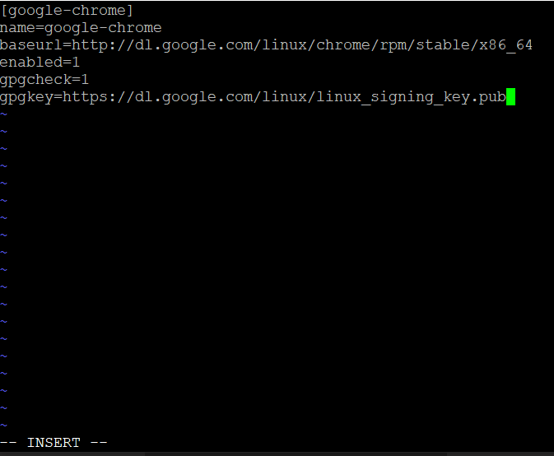
chromedriver インストールマニュアル

 | 参考サイト（https://worklog.be/archives/3422#ChromeDriver）

 | ■chromeのインストール
 | ・chrome用のリポジトリ作成
 |  | vi /etc/yum.repos.d/google-chrome.repo

 |  | 以下を入力する
 |  |  | [google-chrome]
 |  |  | name=google-chrome
 |  |  | baseurl=http://dl.google.com/linux/chrome/rpm/stable/x86_64
 |  |  | enabled=1
 |  |  | gpgcheck=1
 |  |  | gpgkey=https://dl.google.com/linux/linux_signing_key.pub

 |  |  | ※viｍ操作方法 [i]:挿入モード [Esc]:ノーマルモード
 |  |  |  | 保存する場合は [:w] ([:wq]で保存して終了)

 |  | ・インストール
 |  |  | yum -y install google-chrome-stable libOSMesa

 |  | ・バージョン確認
 |  |  | google-chrome --version

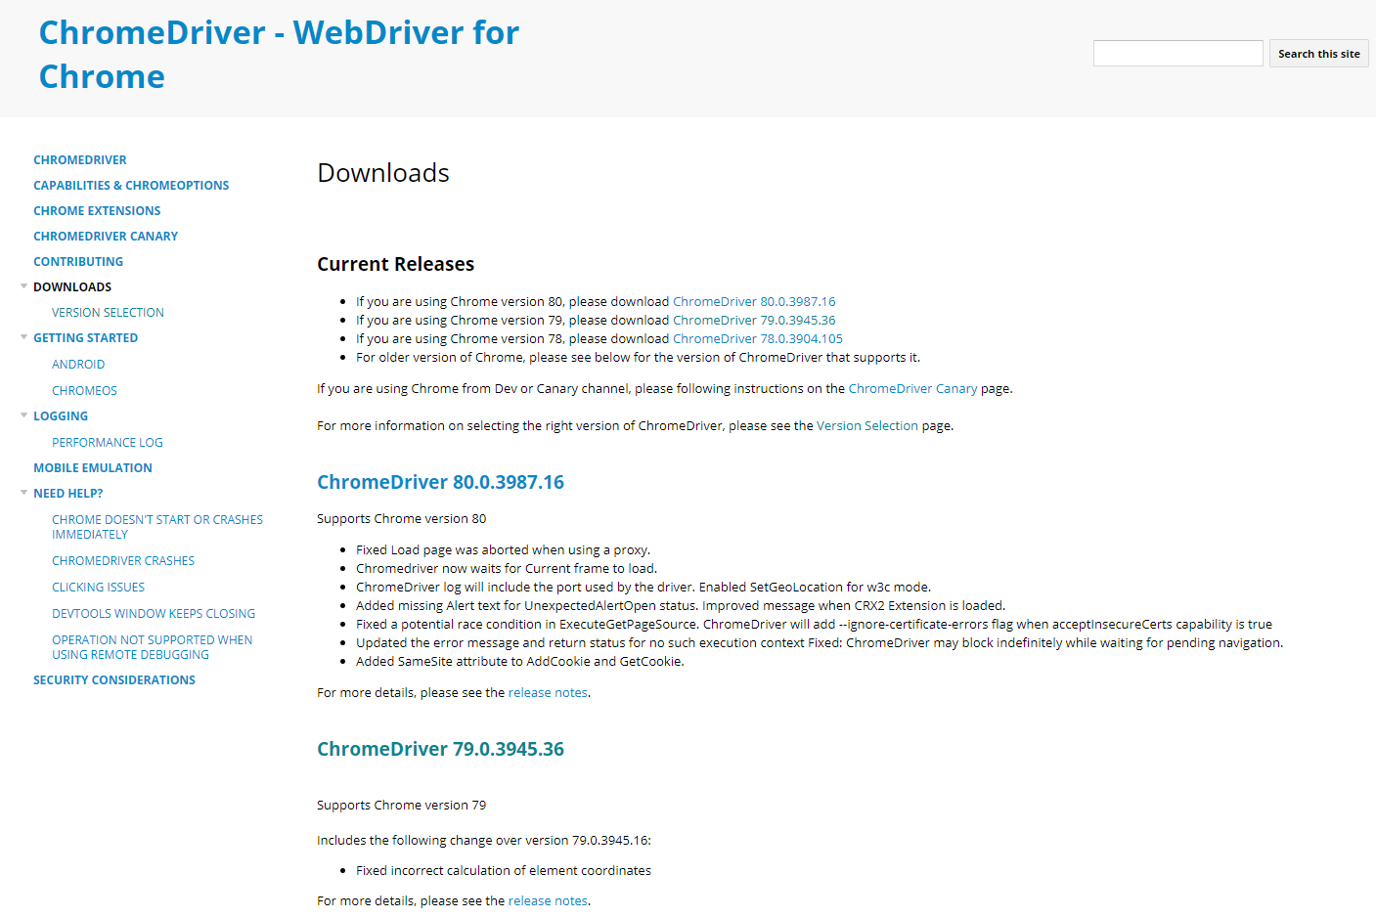
 | ■chromedriverのインストール
 |  | ・フォント調整
 |  |  | yum -y install libX11 GConf2 fontconfig

 |  | ・http://chromedriver.chromium.org/downloads からインストールする

 |  | ・homeに移動する
 |  |  | cd /home

 |  | ・unzipをインストール
 |  |  | yum install unzip

 |  | ・chromedriver_linux64を解凍する
 |  |  | unzip chromedriver_linux64.zip

インストールしたブラウザのバージョンに一番近いドライバをインストールする
 |  | ・解凍して出来たchromedriverを /usr/local/bin配下に移動
 |  |  | mv chromedriver /usr/local/bin/

 |  | ・権限の変更
 |  |  | chmod 755 /usr/local/bin/chromedriver

 |  | ・バージョン確認
 |  |  | chromedriver --version

 | ■フォントインストール
 |  | yum -y install ipa-gothic-fonts ipa-mincho-fonts ipa-pgothic-fonts ipa-pmincho-fonts

 |  | fc-cache -fv

 | 補足
 |  | インストールしたドライバのバージョン

 |  |  | Google Chrome 79.0.3945.88
 |  |  | ChromeDriver 79.0.3945.36 (3582db32b33893869b8c1339e8f4d9ed1816f143-refs/branch-heads/3945@{#614})

※注意点
 | ブラウザとドライバのバージョンを合わせないと動きません。
 | ブラウザは自動でインストールされるため、以下の手順で実施すると二度手間にならないかなと思います。

 | ① | ブラウザをインストールしてバージョンを確認する

 | ② | ブラウザのバージョンに合わせたドライバをインストール

